No.0 当日報告☆
＊実施会場で記入ください＊
【荒川クリーンエイド2018 報告提出書式】 ≪No.0≫ |  |  |  |  |  |  |  |  | 提出日
荒川クリーンエイド 当日報告用紙
どちらかチェック
実施した | 実施しなかった（理由： ） ※中止の場合も自治体と当事務局の2ヶ所にFAXしてください

■実施会場名（通称） |  |  |  |  |  |  |  | ■市区名
※実施会場名は､一般に使われている名称､または､橋を基点に○○橋下流右岸のように、判りやすく記載してください。

■実施（主催）団体名

■担当者の連絡先 | 氏 名 |  |  |  |  | TEL

■実施年月日 |  |  | 年 |  | 月 |  | 日 | ( ）曜日

■実施時間／天候 | 時 間 |  | ～ |  |  | 天 候
 |  |  |  | （例：10:00～12:00）
■参加人数 |  | 大 人 |  | 子ども | ※目安として「中学生」以下を [子ども」としてください |  |  | 合 計
 |  |  | 人 |  | 人 |  |  |  | 人

●荒川区、台東区、葛飾区 墨田区は大袋のみ
●戸田市、川口市、板橋区、 北区、足立区 、江戸川区、 江東区は小袋数も記載
 |  | （燃やすゴミ：赤） |  | （燃やさないゴミ：青） |  | （ペットボトル：緑）
■ゴミ袋の数 | 大 袋 |  | 袋 |  | 袋 |  | 袋 | ⇒大袋 合計

 |  | (びん） |  | （缶） |  | （電池）
 | 小 袋 |  | 袋 |  | 袋 |  | 袋 | ⇒小袋 合計

■粗大ゴミの数 | 合 計 |  | 個

■自治体への報告日 | 市区名 |  |  | 報告日 | 月 日 |  |  | 事前連絡 | 月 日
※ゴミを回収・処理してもらうために必要です。必ず報告を行ってください。 |  |  |  |  |  |  |  | （↑戸田市、川口市、板橋区、墨田区のみ）

■ゴミの集積場所・活動エリア（略図） ★必ず書いてください！ ※必須 この略図をもとにゴミ回収を行います
※集めたゴミは、回収車両が停車できる「河川敷道路のわき」に整理して置いてください。

 |  |  |  |  |  | ■ゴミ拾い実施範囲 |  |  | m
※回収できなかった粗大ゴミの場所と品目、数もここにご記入ください。 |  |  |  |  |  | ★川に沿って拾った距離 約

(事務局使用欄)
受付 自 荒
実施日当日に ①・ ② の 2ヶ所に、FAXをお願いします。
① 荒川クリーンエイド事務局（FAX：03-3654-7256） ② 実施会場の各自治体（FAX先：別紙参照）

当日報告記入例
荒川クリーンエイド 当日報告用紙の記入例
以下の記入例を参考にして漏れのないようご記入ください

＊実施会場で記入ください＊
どちらかにチェックを入れてください
 | 【荒川クリーンエイド2017 報告提出書式】 ≪No.0≫ |  |  |  |  |  |  |  |  | 提出日
 | 荒川クリーンエイド 当日報告用紙
どちらかチェック
 | 実施した | 実施しなかった（理由： ） ※中止の場合も自治体と当事務局の2ヶ所にFAXしてください

申込時に記入した名称を記入してください
 | ■実施会場名（通称） |  | 船堀橋下流右岸 |  |  |  |  |  | ■市区名 | 江戸川区
 | ※実施会場名は､一般に使われている名称､または､橋を基点に○○橋下流右岸のように、判りやすく記載してください。

日中連絡の付く番号を記入してください（自治体からゴミの置場等で問合せがあるかもしれません）
 | ■実施（主催）団体名 |  | （NPO）法人 荒川をきれいにし隊

 | ■担当者の連絡先 | 氏 名 | 荒川花子 |  |  |  | TEL |  | ○○－○○○○－○○○○

 | ■実施年月日 |  | 2017 | 年 | ○ | 月 | ○○ | 日 | ( 土 ）曜日

大人と子どもの内訳を記入してください
 | ■実施時間／天候 | 時 間 | 10:00:00 | ～ | 11:30:00 |  | 天 候 |  | 晴れ
 |  |  |  |  | （例：10:00～12:00）
 | ■参加人数 |  | 大 人 |  | 子ども | ※目安として「中学生」以下を [子ども」としてください |  |  | 合 計
 |  |  | 30 | 人 | 30 | 人 |  |  | 60 | 人

●荒川区、台東区、葛飾区 墨田区は大袋のみ
●戸田市、川口市、板橋区、 北区、足立区 、江戸川区、 江東区は小袋数も記載
 |  |  | （燃やすゴミ：赤） |  | （燃やさないゴミ：青） |  | （ペットボトル：緑）
 | ■ゴミ袋の数 | 大 袋 | 20 | 袋 | 5 | 袋 | 25 | 袋 | ⇒大袋 合計 | 50
分別したゴミ袋ごとの内訳を記入してください
 |  |  | (びん） |  | （缶） |  | （電池）
 |  | 小 袋 | 5 | 袋 | 10 | 袋 |  | 袋 | ⇒小袋 合計 | 15

 | ■粗大ゴミの数 | 合 計 | 20 | 個

 | ■自治体への報告日 | 市区名 | 江戸川区 |  | 報告日 | ○月○○日 |  |  | 事前連絡 | 月 日
 | ※ゴミを回収・処理してもらうために必要です。必ず報告を行ってください。 |  |  |  |  |  |  |  | （↑戸田市、川口市、板橋区、墨田区のみ）

ゴミをまとめて置いた場所と活動したエリアが判るように簡単な地図を描いてください
活動したエリアの距離を記入してください
 | ■ゴミの集積場所・活動エリア（略図） ★必ず書いてください！ ※必須 この略図をもとにゴミ回収を行います
 | ※集めたゴミは、回収車両が停車できる「河川敷道路のわき」に整理して置いてください。
 | 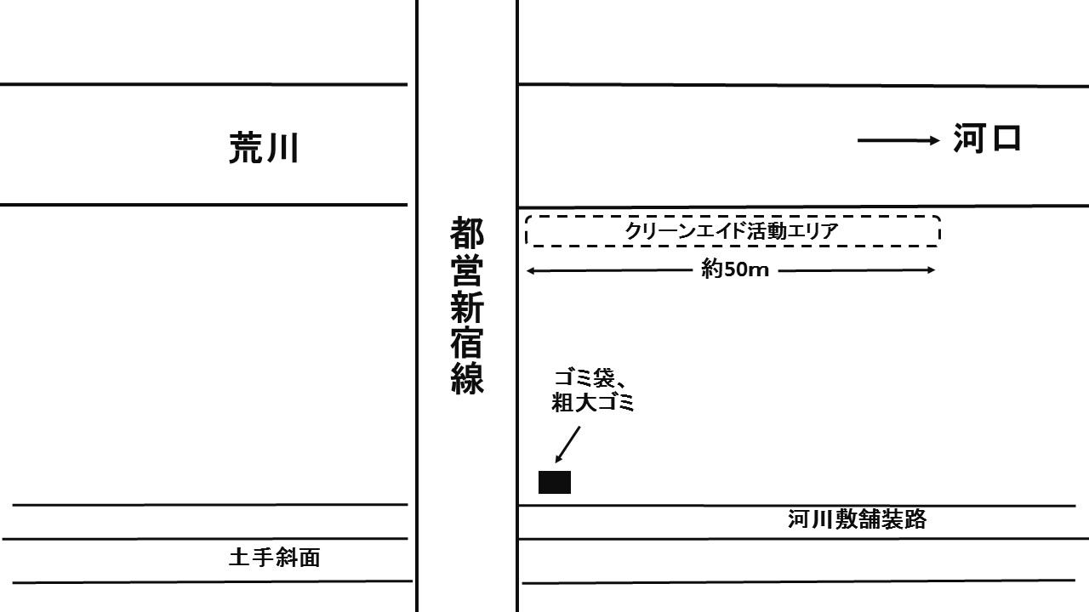
 |  |  |  |  |  |  | ■ゴミ拾い実施範囲 |  |  | 5０ m
 | ※回収できなかった粗大ゴミの場所と品目、数もここにご記入ください。 |  |  |  |  |  | ★川に沿って拾った距離 約

(事務局使用欄)
受付 自 荒
 | 実施日当日に ①・ ② の 2ヶ所に、FAXをお願いします。
 | ① 荒川クリーンエイド事務局（FAX：03-3654-7256） ② 実施会場の各自治体（FAX先：別紙参照）

No.2 粗大集計☆
＊実施会場で記入ください＊
【荒川クリーンエイド2018報告提出書式】≪No.２≫ |  |  |  |  |  | 提出日
荒川クリーンエイド 粗大ごみ集計用紙

●粗大ごみは、袋に入らない「大きなごみ・重いごみ」です。 ●集積場所に運ばれた粗大ごみを、整理してカウントしてください。 ●重くて動かせないごみは、場所と品目・数を「当日報告用紙」の地図欄に記入 してください。（この集計用紙にも記載） |  |  | 実施日
 |  |  | 団体名

乗り物関係 |  |  |  |  | 乗り物関係合計
1 | 自転車・三輪車（本体または部品） |  | 4 | タイヤ
2 | バイク（本体または部品） |  | 5 | バッテリー
3 | 潤滑油缶・ボトル |  | 6 | その他（ ）

家電製品 |  |  |  |  | 家電製品合計
7 | ブラウン管テレビ |  | 11 | 冷蔵庫
8 | 液晶テレビ |  | 12 | 洗濯機
9 | パソコン・周辺機器 |  | 13 | エアコン
10 | 音響機器・ラジカセ |  | 14 | 調理家電（電子レンジ・トースター等）
 |  |  | 15 | その他（ ）

生活用品（家電品除く） |  |  |  |  | 生活用品合計
16 | 家具（机・タンス・イスなど） |  | 22 | ポリタンク
17 | 座椅子・ソファー |  | 23 | ガスコンロ
18 | 布団・マットレス |  | 24 | アウトドア用品・テント
19 | 敷物（カーペット、畳、ござ等） |  | 25 | ゴルフバッグ・ゴルフ用品
20 | プラケース・プラカゴ（衣類ケース） |  | 26 | プランターボックスなど大型園芸用品
21 | プラスチック製以外のカゴ・箱類 |  | 27 | 傘
 |  |  | 28 | その他（ ）

業務用品（建築・物流・漁業など） |  |  |  |  | 業務用品合計
29 | 建築・工事 | 建築・工事用資機材（パイプ・ブロック等） | 40 | 釣り・漁業 | 発泡スチロール製フロート
30 |  | コーン（工事用道路標識等） | 41 |  | フロート・ブイ（発泡スチロール製以外）
31 |  | 標識・看板類（コーン以外） | 42 |  | 漁網
32 |  | 材木・角材 | 43 |  | かご漁具
33 |  | 業務用緩衝材・断熱材 | 44 | その他 | ガスボンベ
34 |  | ロープ・ネット | 45 |  | 一斗缶・ペール缶
35 |  | コード・ケーブル類 | 46 |  | ドラム缶
36 |  | 大型シート（ブルーシート等） | 47 |  | 消火器
37 | 物流 | ビールケース・酒ケース | 48 |  | その他（ ）
38 |  | 物流用パレット・梱包用木箱
39 |  | 発泡スチロール箱 |  |  | 粗大ごみ総計

回収したごみ調査カードを集計し、 実施後 ２週間以内 に、
FAX（03-3654-7256)・Eメール（renraku@cleanaid.jp)・郵送で提出をお願いします。
※HP(http://www.cleanaid.jp/repeat_dl.html) から、エクセルの入力書式をダウンロードできます。

